Hoja1
CONVOCATORIA PARA LA SELECCIÓN DE UN TÉCNICO DE CARÁCTER INDEFINIDO PARA EL PROYECTO: RES-SIAS. Renewable Energy Sources and Sustainable Systems for Integration in the Agricultural Sector
Referencia: TECAYUD_RES-SIAS
I‐LAB22 B
Revisión: 1
Fecha: Mayo 2022
 | 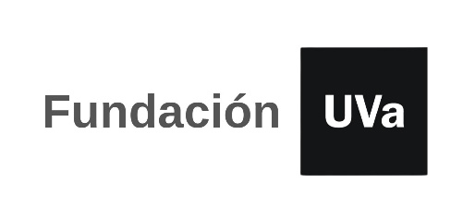

TABLA AUTOBAREMACION: A RELLENAR SOLO LAS CASILLAS SOMBREADAS

 | Nombre y apellidos:
 | NIF/NIE/PASAPORTE:
 | email:
 | teléfono de contacto:
 | Total Autobaremo |  | 0.00

 | CÓDIGO | SI/NO | FORMACIÓN REGLADA. Máximo 2 puntos | PUNTUACIÓN
 | M1
 | M1a |  | Máster en cualquier disciplina | 0.00
 |  |  | TOTAL FORMACIÓN REGLADA | 0.00

 | CÓDIGO | Nº MESES | EXPERIENCIA. Máximo 8 puntos | PUNTUACIÓN
 | M2

 | M2a |  | Experiencia en áreas relacionadas con las energías renovables: 0,5 puntos/mes | 0.00
 | TOTAL EXPERIENCIA |  |  | 0.00

 | M3 | Nº MESES | OTROS MÉRITOS. Máximo 5 puntos | PUNTUACIÓN
 | M3a |  | Experiencia laboral en puestos de gestión administrativa: 0,5 puntos/mes | 0.00
 | TOTAL OTROS MÉRITOS |  |  | 0.00

 | TOTAL AUTOBAREMO |  |  | 0.00

